8.06 Graphique 1
RERS 8.06 Les enseignants du premier degré privé par département

[1] Évolution des effectifs des cinq plus grandes académies du premier degré privé sous contrat

 |  |  |  |  |  |  | RERS 2022, DEPP
► Champ : Les cinq plus grandes académies parmi celles de France Métropolitaine + DROM (hors Mayotte) au regard de leurs effectifs, agents ayant une mission d'enseignement dans le premier degré privé sous contrat, rémunérés par l’Éducation Nationale et en activité au 30 novembre.
Source : DEPP, Panel des personnels issu de BSA, novembre 2021.

 |  | Lille | Lyon | Rennes | Versailles | Nantes
 | 2015 | 3,928 | 2,728 | 6,332 | 2,161 | 6,883
 | 2016 | 3,942 | 2,749 | 6,291 | 2,199 | 6,859
 | 2017 | 3,955 | 2,810 | 6,372 | 2,202 | 6,871
 | 2018 | 3,909 | 2,774 | 6,277 | 2,189 | 6,826
 | 2019 | 3,883 | 2,793 | 6,217 | 2,165 | 6,820
 | 2020 | 3,955 | 2,846 | 6,248 | 2,214 | 6,820
 | 2021 | 3,860 | 2,815 | 6,165 | 2,204 | 6,793

8.06 Carte 3 et Carte 4
RERS 8.06 Les enseignants du premier degré privé par département

 |  |  |  | [3] Enseignants du premier degré privé sous contrat : part des non-titulaires parmi les enseignants du premier degré privé en 2021-2022 (en %) |  | [4] Enseignants titulaires du premier degré privé sous contrat : part des enseignants titulaires du premier degré privé ayant moins de 5 ans d'ancienneté en 2021-2022 (en %)

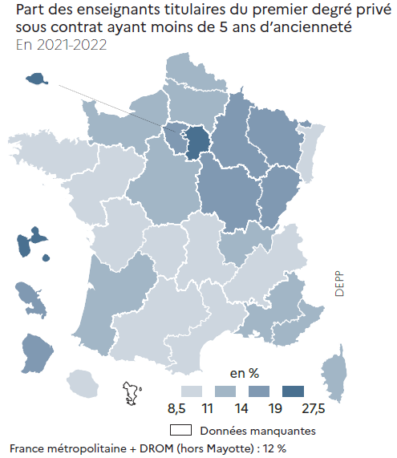
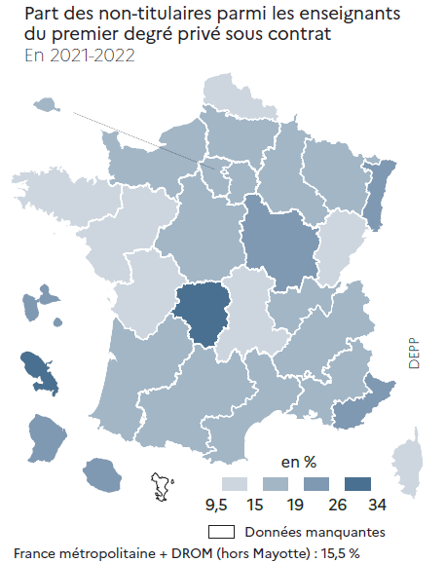
CODE | ACADEMIES | Part moins de 5 ans ancienneté | Part non-titulaires
A01 | PARIS | 24.2 | 18.3
A02 | AIX-MARSEILLE | 11.4 | 17.5
A03 | BESANCON | 15.1 | 13.0
A04 | BORDEAUX | 12.1 | 15.3
A06 | CLERMONT-FERRAND | 9.9 | 14.6
A07 | DIJON | 15.8 | 20.0
A08 | GRENOBLE | 10.7 | 18.4
A09 | LILLE | 11.2 | 13.5
A10 | LYON | 11.6 | 18.4
A11 | MONTPELLIER | 10.2 | 18.4
A12 | NANCY-METZ | 14.0 | 16.9
A13 | POITIERS | 10.7 | 13.7
A14 | RENNES | 9.2 | 9.7
A15 | STRASBOURG | 9.4 | 26.0
A16 | TOULOUSE | 9.4 | 16.9
A17 | NANTES | 8.7 | 12.8
A18 | ORLEANS-TOURS | 13.4 | 16.8
A19 | REIMS | 16.2 | 15.4
A20 | AMIENS | 13.6 | 15.3
A22 | LIMOGES | 8.6 | 30.6
A23 | NICE | 11.7 | 22.6
A24 | CRETEIL | 27.4 | 16.9
A25 | VERSAILLES | 15.0 | 18.3
A27 | CORSE | 12.0 | 14.0
A70 | NORMANDIE | 12.0 | 15.9
A28 | REUNION | 9.4 | 23.4
A31 | MARTINIQUE | 14.3 | 33.8
A32 | GUADELOUPE | 19.2 | 24.4
A33 | GUYANE | 16.2 | 25.7

France métropolitaine + DROM |  | 12.0 | 15.5 |  | RERS 2022, DEPP |  | RERS 2022, DEPP
► Champ : France métropolitaine + DROM, agents ayant une mission d'enseignement dans le premier degré privé sous contrat, rémunérés par l’Éducation nationale et en activité au 30 novembre 2021. |  |  |  | ► Champ : France métropolitaine + DROM, agents ayant une mission d'enseignement dans le premier degré privé sous contrat, rémunérés par l’Éducation nationale et en activité au 30 novembre 2021. |  | ► Champ : France métropolitaine + DROM, agents ayant une mission d'enseignement dans le premier degré privé sous contrat, rémunérés par l’Éducation nationale et en activité au 30 novembre 2021.
Source : DEPP, Panel des personnels issu de BSA, novembre 2021. |  |  |  | Source : DEPP, Panel des personnels issu de BSA, novembre 2021. |  | Source : DEPP, Panel des personnels issu de BSA, novembre 2021.

